12.12
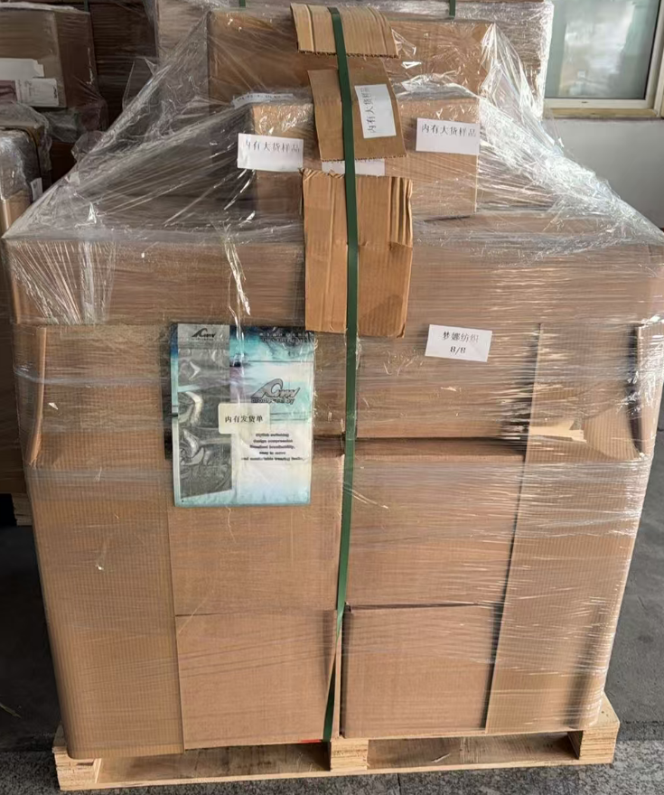
（Relay Packaging Technology & Solution Delivery List）
Shipping Date 发货日期: |  |  | 2025-12-13
快递单号: |  |  | 112412150773 壹米滴答

订单号 | 产品型号 | PO号 | 订单数 | 总实发数 | 总箱数 | 装箱明细
S25112148 | FFLX/24/M12011G-UK-BLACK-60D | 4500351148 | 8825 | 9002 | 9 | 8箱*1000个+1箱*1002个 托盘号8/8
合计： |  |  |  | 9002 | 9

（Relay Packaging Technology & Solution Delivery List）
Shipping Date 发货日期: |  |  | 2025-12-13
快递单号: |  |  | 112412150773 壹米滴答

订单号 | 产品型号 | PO号 | 订单数 | 总实发数 | 总箱数 | 装箱明细
S25112146 | FFGD/26/M11944G-UK-BLACK | 4500350967 | 15126 | 15429 | 26 | 25箱*600个+1箱*429个 托盘号6/8
合计： |  |  |  | 15429 | 26

（Relay Packaging Technology & Solution Delivery List）
Shipping Date 发货日期: |  |  | 2025-12-13
快递单号: |  |  | 112412150773 壹米滴答

订单号 | 产品型号 | PO号 | 订单数 | 总实发数 | 总箱数 | 装箱明细 | 发货单 大货样品都在第8个托盘上
S25112146 | FFGD/26/M11944G-UK-SHADE4 | 4500350967 | 1476 | 1506 | 3 | 2箱*600个+1箱*306个 托盘号7/8
合计： |  |  |  | 1506 | 3

（Relay Packaging Technology & Solution Delivery List）
Shipping Date 发货日期: |  |  | 2025-12-13
快递单号: |  |  | 112412150773 壹米滴答

订单号 | 产品型号 | PO号 | 订单数 | 总实发数 | 总箱数 | 装箱明细
S25112146 | FFGD/26/M11944G-CE-SHADE2 | 4500350967 | 2100 | 2142 | 4 | 3箱*600个+1箱*342个 托盘号8/8
合计： |  |  |  | 2142 | 4

（Relay Packaging Technology & Solution Delivery List）
Shipping Date 发货日期: |  |  | 2025-12-13
快递单号: |  |  | 112412150773 壹米滴答

订单号 | 产品型号 | PO号 | 订单数 | 总实发数 | 总箱数 | 装箱明细
S25112146 | FFGD/26/M11944G-UK-SHADE2 | 4500350967 | 37800 | 39000 | 65 | 65箱*600个 托盘号1/8 2/8 3/8
合计： |  |  |  | 39000 | 65

（Relay Packaging Technology & Solution Delivery List）
Shipping Date 发货日期: |  |  | 2025-12-13
快递单号: |  |  | 112412150773 壹米滴答

订单号 | 产品型号 | PO号 | 订单数 | 总实发数 | 总箱数 | 装箱明细
S25112146 | FFGD/26/M11944G-UK-SHADE1 | 4500350967 | 11028 | 11400 | 19 | 19箱*600个 托盘号4/8
合计： |  |  |  | 11400 | 19

（Relay Packaging Technology & Solution Delivery List）
Shipping Date 发货日期: |  |  | 2025-12-13
快递单号: |  |  | 112412150773 壹米滴答

订单号 | 产品型号 | PO号 | 订单数 | 总实发数 | 总箱数 | 装箱明细
S25112146 | FFGD/26/M11944G-UK-SHADE3 | 4500350967 | 4725 | 5100 | 9 | 8箱*600个+1箱*300个 托盘号7/8
合计： |  |  |  | 5100 | 9

（Relay Packaging Technology & Solution Delivery List）
Shipping Date 发货日期: |  |  | 2025-12-13
快递单号: |  |  | 112412150773 壹米滴答

订单号 | 产品型号 | PO号 | 订单数 | 总实发数 | 总箱数 | 装箱明细
S25112146 | FFGD/26/M11944G-CE-BLACK | 4500350967 | 4618 | 5000 | 9 | 8箱*600个+1箱*200个 托盘号5/8
合计： |  |  |  | 5000 | 9

